beeldmeetlat uitdeuken afvalbak
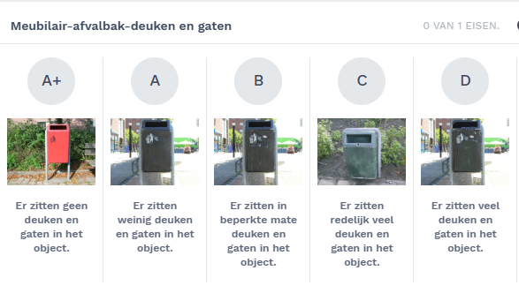

uitdeuken afvalbak van beeldkwaliteit C/D naar A
indien afvalbak total loss is dit melden

